ご使用になる前に
 | 経済波及効果分析ツール 107部門版

１ 分析にあたっての前提条件及び注意点

（１） 商品の生産に必要な投入構造は、各商品ごとに固有であり、かつ、平成27年愛媛県産業
連関表作成時より変化していないものと仮定します。
（２） 全ての生産は最終需要を満たす為に行われ、かつ、制約条件は無いものと仮定します。
（３） 波及効果は途中で中断することなく、最後まで波及するものと仮定します。しかし達成時期は
不明です。なお、分析結果は県全体への波及効果として推計されます。
（４） 各部門が使用する投入量は、その部門の生産水準に比例し、生産量が２倍になれば投入量
も２倍になるという「線形的な比例関係」とします。
（５） 外部経済も外部不経済も存在しません。
（６） この分析ツールには、 の輸入内生型の逆行列係数を用いてます。

このように産業連関分析には、限界や問題点がありますので、分析結果の取扱には注意が必要です。

２ 著作権及び免責事項

（１） この分析ツールの著作権は愛媛県にあります。
（２） この分析ツールは、平成27年愛媛県産業連関表に基づいた経済波及効果分析ツールであり
分析の一例としてご活用ください。しかし、このツールより算出された結果について、愛媛県が
責任を負うものではありません。
（３） 分析方法の変更等により、予告無しに分析ツールの変更を行うことがあります。
（４） この分析ツールを用いた分析結果を、論文等に発表された場合は、愛媛県企画振興部政策企画局
統計課までご一報いただければ幸いです。

お問合せ、連絡先
愛媛県企画振興部政策企画局統計課統計分析係
〒790-8570 愛媛県松山市一番町４－４－２
TEL089-912-2268（直通）
FAX089-943-2322

使用説明書
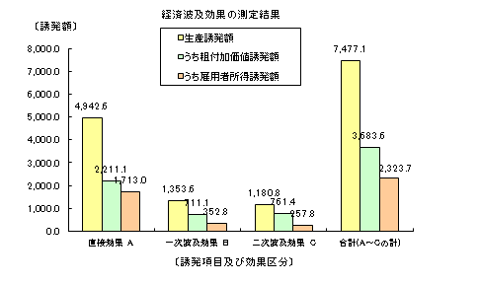
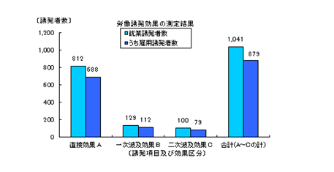
「経済波及効果測定ツール」の使用説明書（１～２）

１．「経済波及効果測定システム」の構成
このシステムには、
 | ＊ 入力表 | 部門（産業）の決定と需要額の入力を行うシート
 | ＊ マージン調整 | 新規需要の価格（購入者価格）を生産者価格に変換するシート
 | ＊ 一覧表 | 測定結果（直接・１次･２次）をまとめたシート
 | ＊ フローチャート | 経済波及の流れを確認できるシート
 | ＊ 計算表 | 測定結果を集計するシート
 | ＊ 各種係数表等 | 測定に必要な各種数値を収録したシート

の7種類のシートが含まれています。
ユーザーが操作するのは、原則的に「入力表」のみです。

２．システムの操作手順
システムの操作手順は次のようになっています。
 | （１） 「入力表」を表示させる。（下段のタブをクリックする。）
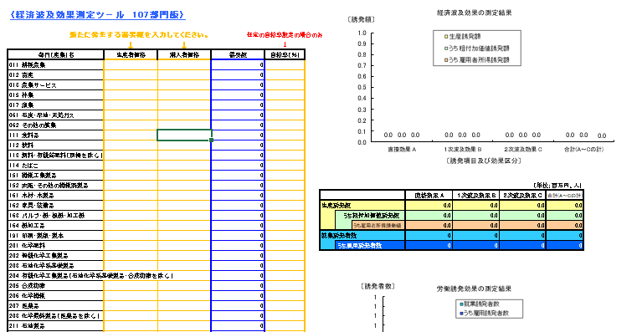

 | （２） 新たに生じる需要額を入力する。

 |  | 生産者価格：出荷価格
 |  | 購入者価格：出荷価格+商業マージン+貨物運賃
 |  | 自給率：任意の自給率を入力するときのみ（％で表示のこと）
 |  |  | 任意の自給率を入力しない場合は「空欄」とすること。
 |  |  | 自給率を「空欄」とした場合は、産業連関表に基づく値が適用される。
 |  | ※部門（産業）名：平成27年（2015年）産業連関表 作成基本要項（産業連関部局長会議）に定める定義・範囲に基づきます。
 |  |  | 「産業連関表」「作成基本要項」で検索してください。

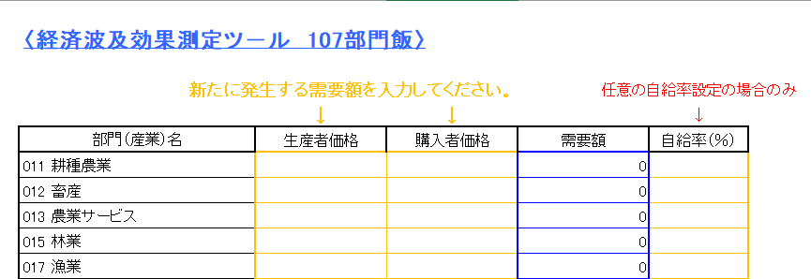

 | （３） 単位を選択する。
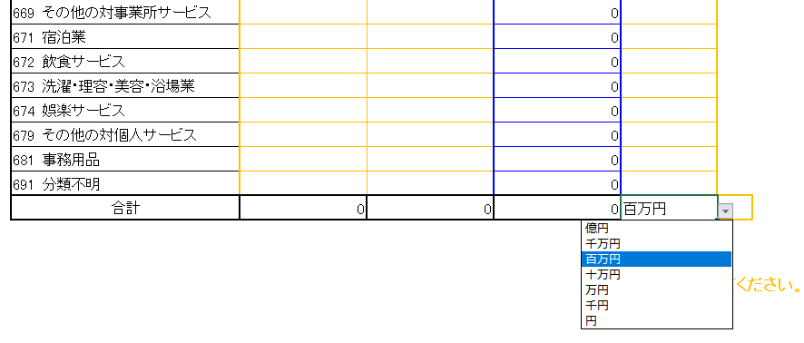

以上の操作で経済波及効果の測定ができ、その結果が、グラフと表で表示されます。
表示される内容は、
 | ＊ 生産誘発額
 | ＊ 粗付加価値誘発額
 | ＊ 雇用者所得誘発額
 | ＊ 就業誘発者数
 | ＊ 雇用誘発者数
の直接効果、一次効果、二次効果、合計です。

入力表
経済波及効果の測定結果
〈経済波及効果測定ツ－ル 107部門版〉

新たに発生する需要額を入力してください。 |  |  |  |  | 任意の自給率設定の場合のみ
 |  | ↓ | ↓ |  | ↓
部門（産業）名 |  | 生産者価格 | 購入者価格 | 需要額 | 自給率（％）
011 | 耕種農業 |  |  | 0
012 | 畜産 |  |  | 0
013 | 農業サービス |  |  | 0
015 | 林業 |  |  | 0
017 | 漁業 |  |  | 0
061 | 石炭・原油・天然ガス |  |  | 0
062 | その他の鉱業 |  |  | 0
111 | 食料品 |  |  | 0
112 | 飲料 |  |  | 0
113 | 飼料・有機質肥料（別掲を除く。） |  |  | 0
114 | たばこ |  |  | 0
151 | 繊維工業製品 |  |  | 0
152 | 衣服・その他の繊維既製品 |  |  | 0 |  |  |  |  |  |  |  | （単位；百万円、人）
161 | 木材・木製品 |  |  | 0 |  |  |  |  | 直接効果 A | １次波及効果 B | ２次波及効果 C | 合計(A～Cの計)
162 | 家具・装備品 |  |  | 0 |  | 生産誘発額 |  |  | 0.0 | 0.0 | 0.0 | 0.0
163 | パルプ・紙・板紙・加工紙 |  |  | 0 |  |  | うち粗付加価値誘発額 |  | 0.0 | 0.0 | 0.0 | 0.0
164 | 紙加工品 |  |  | 0 |  |  |  | うち雇用者所得誘発額 | 0.0 | 0.0 | 0.0 | 0.0
191 | 印刷・製版・製本 |  |  | 0 |  | 就業誘発者数 |  |  | 0 | 0 | 0 | 0
201 | 化学肥料 |  |  | 0 |  |  | うち雇用誘発者数 |  | 0 | 0 | 0 | 0
202 | 無機化学工業製品 |  |  | 0
203 | 石油化学系基礎製品 |  |  | 0
労働誘発効果の測定結果
204 | 有機化学工業製品（石油化学系基礎製品・合成樹脂を除く。） |  |  | 0
205 | 合成樹脂 |  |  | 0
206 | 化学繊維 |  |  | 0
207 | 医薬品 |  |  | 0
208 | 化学最終製品（医薬品を除く。） |  |  | 0
211 | 石油製品 |  |  | 0
212 | 石炭製品 |  |  | 0
221 | プラスチック製品 |  |  | 0
222 | ゴム製品 |  |  | 0
231 | なめし革・革製品・毛皮 |  |  | 0
251 | ガラス・ガラス製品 |  |  | 0
252 | セメント・セメント製品 |  |  | 0
253 | 陶磁器 |  |  | 0
259 | その他の窯業・土石製品 |  |  | 0
261 | 銑鉄・粗鋼 |  |  | 0
262 | 鋼材 |  |  | 0
263 | 鋳鍛造品（鉄） |  |  | 0 |  |  | ※自給率について（注意事項）
269 | その他の鉄鋼製品 |  |  | 0 |  |  |  | 自給率は、任意の値を設定するときのみ入力のこと。
271 | 非鉄金属製錬・精製 |  |  | 0 |  |  |  | 設定しない場合は、必ず「空欄」とすること。
272 | 非鉄金属加工製品 |  |  | 0 |  |  |  | この場合は、産業連関表に基づく規定値が設定されます。
281 | 建設用・建築用金属製品 |  |  | 0
289 | その他の金属製品 |  |  | 0
291 | はん用機械 |  |  | 0
301 | 生産用機械 |  |  | 0
311 | 業務用機械 |  |  | 0
321 | 電子デバイス |  |  | 0
329 | その他の電子部品 |  |  | 0
331 | 産業用電気機器 |  |  | 0
332 | 民生用電気機器 |  |  | 0
333 | 電子応用装置・電気計測器 |  |  | 0
339 | その他の電気機械 |  |  | 0
341 | 通信・映像・音響機器 |  |  | 0
342 | 電子計算機・同附属装置 |  |  | 0
351 | 乗用車 |  |  | 0
352 | その他の自動車 |  |  | 0
353 | 自動車部品・同附属品 |  |  | 0
354 | 船舶・同修理 |  |  | 0
359 | その他の輸送機械・同修理 |  |  | 0
391 | その他の製造工業製品 |  |  | 0
392 | 再生資源回収・加工処理 |  |  | 0
411 | 建築 |  |  | 0
412 | 建設補修 |  |  | 0
413 | 公共事業 |  |  | 0
419 | その他の土木建設 |  |  | 0
461 | 電力 |  |  | 0
462 | ガス・熱供給 |  |  | 0
471 | 水道 |  |  | 0
481 | 廃棄物処理 |  |  | 0
511 | 商業 |  |  | 0
531 | 金融・保険 |  |  | 0
551 | 不動産仲介及び賃貸 |  |  | 0
552 | 住宅賃貸料 |  |  | 0
553 | 住宅賃貸料（帰属家賃） |  |  | 0
571 | 鉄道輸送 |  |  | 0
572 | 道路輸送（自家輸送を除く。） |  |  | 0
573 | 自家輸送 |  |  | 0
574 | 水運 |  |  | 0
575 | 航空輸送 |  |  | 0
576 | 貨物利用運送 |  |  | 0
577 | 倉庫 |  |  | 0
578 | 運輸附帯サービス |  |  | 0
579 | 郵便・信書便 |  |  | 0
591 | 通信 |  |  | 0
592 | 放送 |  |  | 0
593 | 情報サービス |  |  | 0
594 | インターネット附随サービス |  |  | 0
595 | 映像・音声・文字情報制作 |  |  | 0
611 | 公務 |  |  | 0
631 | 教育 |  |  | 0
632 | 研究 |  |  | 0
641 | 医療 |  |  | 0
642 | 保健衛生 |  |  | 0
643 | 社会保険・社会福祉 |  |  | 0
644 | 介護 |  |  | 0
659 | 他に分類されない会員制団体 |  |  | 0
661 | 物品賃貸サービス |  |  | 0
662 | 広告 |  |  | 0
663 | 自動車整備・機械修理 |  |  | 0
669 | その他の対事業所サービス |  |  | 0
671 | 宿泊業 |  |  | 0
672 | 飲食サービス |  |  | 0
673 | 洗濯・理容・美容・浴場業 |  |  | 0
674 | 娯楽サービス |  |  | 0
679 | その他の対個人サービス |  |  | 0
681 | 事務用品 |  |  | 0
691 | 分類不明 |  |  | 0
合計 |  | 0 | 0 | 0 | 百万円

 |  |  |  |  | 単位を選択してください。

